Hoja1
ORDEN DE INCIDENTE Y REQUERIMIENTO DEL SERVICIO

 |  |  | No. Folio: | 7918/2026
Municipio: | Direccion
TOLUCA 1N | BOULEVARD MIGUEL ALEMÁN VALDÉS 175 COL. SAN PEDRO TOTOLTEPEC
Afiliación: | Nombre Comercial (Referencia)
C5TOLREG | 1N REGISTROS ESTATALES
Solicitante: | Fecha de creación:
EDWIN | 25/02/2026 20:17

DESCRIPCION DE LA FALLA / INCIDENTE Y REQUERIMIENTO

Se atendio por | Tecnologia |  | Servicio:
EMMANUEL | EQUIPAMIENTO DE COMPUTO |  | AJUSTE DE PARAMETROS EQUIPO DE COMPUTO NIVEL (HARDWARE)

Fecha/Hora de llegada a sitio: | DESCRIPCION DE ACTIVIDADES A REALIZAR
2026-02-27T13:37 | El cliente : | C5TOLREG
 | Descripcion de la falla: | EN LA POSICION 1 DE REGISTROS ESTATALES, FALLA EL MOUSE DEL EQUIPO DE COMPUTO
 | Afiliación : | C5TOLREG
Falla declarada: | Falla efectiva/ Diagnostico Real.
EN LA POSICION 1 DE REGISTROS ESTATALES, FALLA EL MOUSE DEL EQUIPO DE COMPUTO | SE CAMBIA MOUSE

Estatus del folio: | Fecha de atención:
ATENDIDO

COMENTARIOS DE ATENCION AL INCIDENTE Y REQUERIMIENTO LEVANTADO

Diagnostico del problema: | SISISISISI
> Acciones/Trabajos realizados: | NONONONNONO
> Estatus de la reparacion: | OK
voltaje inadecuado | NO
Razon intervencion 1: | NA
Razon intervencion 2: | NA
Cliente | C5TOLREG
Descripcion de la Falla
Folio | 7918/2026
Diagnostico del problema: | LE TIRARON COCA

Solución del problema: | NOS LA TOMAMOS

TOTAL DE COMPONENTES DE CONFIGURACION DE INCIDENTE Y REQUERIMIENTO
(SOLO EN CASO DE CAMBIO O SUSTITUCION)
MOUSE

MOUSE

EVIDENCIA FOTOGRAFICA DEL TRABAJO REALIZADO

ANTES |  | PROCESO 1
 |  | 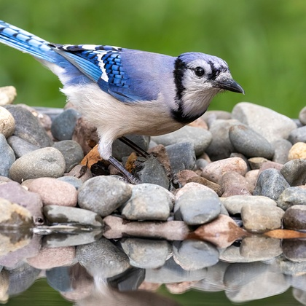

PROCESO 2 |  | FINAL

EMMANUEL |  | EDWIN
Nombre del técnico que realizo el incidente |  | Supervisor / Jefe de Tecnología

